Ассортимент для акции
ID | PartNo | Ссылка на увеличенное фото | Наименованиетовара | Изображение | Мин.кол-вопродажи | Подгруппа | Brand | Допхарактеристики
430184 | EA20010 | www | Клей-карандаш Deli StickUP EA20010 8гр корп.желтый ПВП усиленный дисплей картонный |  | 12 | Клей | DELI | ХИТ
430187 | EA20110 | www | Клей-карандаш Deli StickUP EA20110 15гр корп.желтый ПВП усиленный дисплей картонный |  | 12 | Клей | DELI | ХИТ
430188 | EA20210 | www | Клей-карандашDeli StickUP EA20210 20гр корп.желтый ПВП усиленный дисплей картонный |  | 12 | Клей | DELI | ХИТ
430190 | EA20310 | www | Клей-карандашDeli StickUP EA20310 36гр корп.желтый ПВП усиленный дисплей картонный |  | 12 | Клей | DELI | ХИТ
1082414 | EA20630 | www | Клей-карандаш Deli EA20630 15гр корп.желтый/синий ПВП цветной (исчезающийцвет) StickUP |   | 12 | Клей
1082413 | EA20530 | www | Клей-карандашDeli EA20530 8гр корп.желтый/синий ПВП цветной(исчезающийцвет) StickUP |  | 12 | Клей
1027120 | EA20700 | www | Клей-карандаш Deli EA20700 8гр корп.ассорти/прозрачный дисплей картонный StickUP | 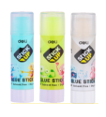  | 24 | Клей | DELI
1027124 | EA20900 | www | Клей-карандаш Deli EA20900 21гр корп.ассорти/прозрачный дисплей картонный StickUP |  | 24 | Клей | DELI
1205129 | EA23610 | www | Клей-карандаш Deli Stick UP EA23610 8гр прозрачный дисплей картонный | 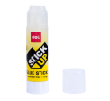 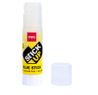 | 48 | Клей | DELI | ХИТ
1205131 | EA23710 | www | Клей-карандаш Deli StickUP EA23710 21гр прозрачный дисплей картонный |  | 12 | Клей | DELI | ХИТ
1116106 | E7165A | www | Клей-карандаш DeliE7165A 8гр корп.ассорти детский Stick Up |  | 12 | Клей | DELI
1027125 | EA21010 | www | Клей-карандаш Deli EA21010 8гр ПВП дисплей картонный StickUP | 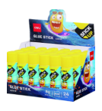 | 24 | Клей | DELI
1163505 | EA23810 | www | Клей-карандаш DeliEA238102 2гр прозрачный дисплей картонный цветной Macaron | 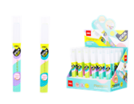 | 24 | Клей | DELI | NEW
427644 | E39445 | www | Клей ПВА Deli E39445 40мл бутылка | 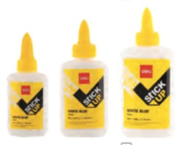 | 12 | Клей | DELI | ХИТ
459040 | E39446 | www | Клей ПВА Deli E39446 80мл бутылка |  | 12 | Клей | DELI | ХИТ
1005380 | E39447 | www | Клей ПВА Deli E39447 120мл бутылка |  | 12 | Клей | DELI | ХИТ
382514 | E7302 | www | Клейжидкий Deli E730 250мл прозрачный |  | 24 | Клей | DELI | ХИТ
1082476 | EA21310 | www | Клей жидкий Deli EA21310 35 млк орп.желтый прозрачный с двум а ппликаторами StickUP |  | 24 | Клей |  | ХИТ
431102 | E7316A | www | Клей жидкий Deli E7316A 50мл прозрачный |  | 24 | Клей | DELI | ХИТ
1002763 | E7317A | www | Клей жидкий Deli E7317A 100мл прозрачный |  | 12 | Клей | DELI | ХИТ
1049052 | EA21410 | www | Клей жидкий Deli EA21410 65мл PVAL диспенсер-кисточка StickUP |  | 12 | Клей | DELI | ХИТ
431095 | E7304 | www | Клей жидкий Deli E7304 50мл прозрачный |  | 12 | Клей | DELI | ХИТ
1176676 | E7302S | www | Клей жидкий Deli E7302S 50мл прозрачный | 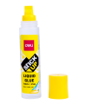 | 24 | Клей | DELI | ХИТ
1176678 | E7303S | www | Клей жидкий Deli E7303S 125мл прозрачный | 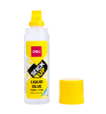 | 12 | Клей | DELI | ХИТ
1163508 | EA23900 | www | Клей жидкий Deli EA2390050 мл корп.ассорти прозрачный детский Mong-I | 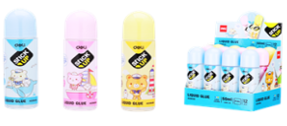 | 12 | Клей | DELI
1027129 | EA21200 | www | Клей жидкий Deli EA21200 50 мл корп. Ассорти прозрачный дисплей картонный StickUP |  | 24 | Клей | DELI | ХИТ
1082488 | EA21510 | www | Клей жидкий Deli EA21510 30 мл корп. Ассорти дисплей картонный детский StickUP | 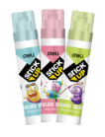 | 12 | Клей |  | ХИТ
1114194 | EA75100 | www | Клей жидкий Deli EA75100 60 мл |   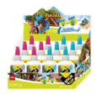 | 12 | Клей | DELI
1114192 | EA75000 | www | Клей жидкий Deli EA75000 40 мл | 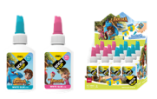 | 12 | Клей | DELI
1114191 | EA71301 | www | Клей-гель Deli EA71301 12 мл блистер (упак.:6шт) |  | 12 | Клей | DELI | ХИТ
1114190 | EA71201 | www | Клей-гель Deli EA71201 12 мл блистер (упак.:3шт) |  | 24 | Клей | DELI
1114189 | EA71101 | www | Клей-гель DelI EA71101 12 мл блистер (упак.:6шт) |  | 12 | Клей | DELI | ХИТ
1114175 | EA71001 | www | Клей-гель Deli EA71001 12 мл блистер (упак.:3шт) |  | 24 | Клей | DELI
1049056 | EA21811 | www | Клей секундный Deli EA21811 3гр блистер | 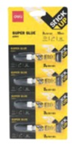 | 10 | Клей | DELI
1204897 | EA24310 | www | Клей ПВА Deli EA24310 40 мл StickUP | 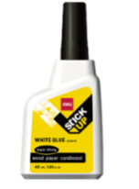 | 12 | Клей | DELI | NEW
1056349 | EA22110 | www | Клей универсальный Deli EA22110 35 мл | 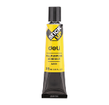 | 12 | Клей | DELI
1125105 | EA49011 | www | Клеющий роллер Deli EA49011 прозрачный блистер 6 мм x 8 м | 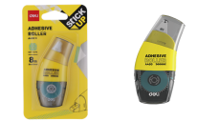 | 12 | Клей | DELI | ХИТ
1125111 | EA49112 | www | Сменный блок для клеющего роллера DeliEA49112 прозрачный блистер 6 мм x 8 м | 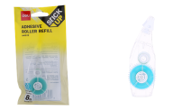 | 12 | Клей | DELI
1204896 | EA49201 | www | Клеющий роллер Deli EA49201 прозрачный блистер 6 мм x 8м Macaron | 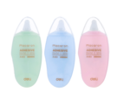 | 12 | Клей | DELI | NEW
1082499 | EA21710 | www | Пластины клеевые Deli EA21710 75 гр корп.желтый блистер StickUP | 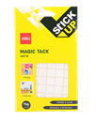  | 12 | Клей
1082491 | EA21610 | www | Пластиныклеевые Deli EA21610 35 гр корп.желтый блистер StickUP |  | 12 | Клей
1049060 | EA30011 | www | Клейкая лента Deli EA30011 прозрачная шир.18 мм дл.7.62 м невидимая (упак.:1шт)блистер | 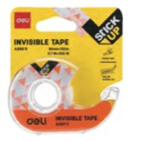 | 36 | Клейкаялента | DELI
1049063 | EA30211 | www | Клейкая лента DeliEA30211 кристально-прозрачная шир.18мм дл.7.62м (упак.:1шт)блистер | 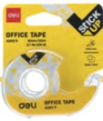 | 36 | Клейкаялента | DELI
1052205 | EA30110 | www | Клейкая лента канцелярская DeliEA30110 кристально-прозрачная шир. 18мм дл.33м (упак.:1шт) | 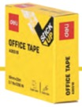 | 6 | Клейкаялента | DELI
1052206 | EA30310 | www | Клейкая лента Deli EA30310 кристально-прозрачная дл. 33м шир. 18 мм невидимая(упак.:1шт) |  | 6 | Клейкаялента | DELI
1114199 | EA35113 | www | Клейкая лента монтажная двусторонняя DeliEA35113 белая шир.25.4мм дл.5м | 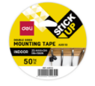 | 24 | Клейкаялента | DELI
1114196 | EA35011 | www | Клейкая лента монтажная двусторонняя DeliEA35011 белая шир.25.4мм дл.1.5м блистер |  | 16 | Клейкаялента | DELI
1114172 | EA30411 | www | Клейкая лента DeliEA30411 прозрачная шир.12мм дл.18.3м белая блистер(упак.:2шт) |  | 12 | Клейкаялента | DELI
1176683 | EA30511 | www | Клейкая лента канцелярская DeliEA30511 прозрачная шир.12мм дл.18.3м невидимая блистер (упак.:2шт) |  | 24 | Клейкаялента | DELI | ХИТ
1052240 | EA03102 | www | Закладки самокл. Бумажные Deli EA03102 4цв.в упак. 20 лист |  | 12 | Самоклеящиесяблокиизакладки | DELI
1025275 | EA03202 | www | Закладки самокл. Бумажные Deli EA03202 76х76мм 4цв. в упак. 20 лист |  | 12 | Самоклеящиесяблокиизакладки | DELI | ХИТ
1049064 | EA64002 | www | Закладки самокл. Бумажные Deli EA64002 45х15мм 1цв. В упак. 30лист | 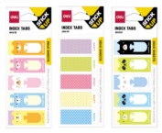 | 48 | Самоклеящиесяблокиизакладки | DELI
1049065 | EA55002 | www | Закладки самокл. Бумажные Deli EA55002 76х76мм 2цв.в упак. 20 лист |  | 32 | Самоклеящиесяблокиизакладки | DELI | ХИТ
1049066 | EA55102 | www | Закладки самокл. Бумажные Deli EA55102 76х76мм 1цв. В упак. 25 лист |  | 32 | Самоклеящиесяблокиизакладки | DELI
1049068 | EA55202 | www | Закладкисамокл.бумажныеDeliEA5520276х101мм1цв.вупак.15лист |  | 60 | Самоклеящиесяблокиизакладки | DELI | ХИТ
1049069 | EA55302 | www | Закладки самокл. Бумажные Deli EA55302 51x51 мм 2 цв. В упак.30 лист |  | 48 | Самоклеящиесяблокиизакладки | DELI | ХИТ
1114281 | EA55403 | www | Блок самоклеящийся бумажный Deli Explora EA55403 60 лист. ассорти | 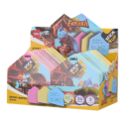 | 24 | Самоклеящиесяблокиизакладки | DELI
1114280 | EA55502 | www | Блок самоклеящийся бумажный Deli StickUP EA55502 50лист. Ассорти 5цв.в упак.несколько размеров европодвес |  | 24 | Самоклеящиесяблокиизакладки | DELI | ХИТ
1163521 | EA60002 | www | Блок самоклеящийся бумажный Deli Macaron EA600026лист.ассортиименные европодвес (упак.:8шт) | 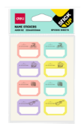 | 180 | Самоклеящиесяблокиизакладки | DELI
1163518 | EA55902 | www | Блоксамоклеящийся бумажный DeliStickUP EA55902 76x84мм 25лист.ассорти вырубной "животные" европодвес |  | 24 | Самоклеящиесяблокиизакладки | DELI
1163515 | EA55802 | www | Блок самоклеящийся бумажный Deli StickUP EA55802 76x50мм 20лист. Ассорти "животные" европодвес | 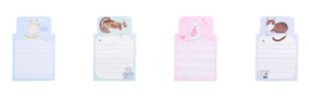 | 48 | Самоклеящиесяблокиизакладки | DELI
1204914 | EA55702 | www | Блок самоклеящийся бумажный Deli StickUP EA557021 28x58мм 30лист. Ассорти европодвес | 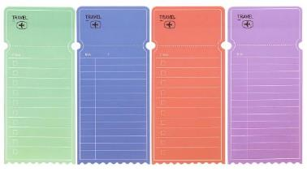 | 48 | Самоклеящиесяблокиизакладки | DELI | NEW
1204912 | EA55602 | www | Блок самоклеящийся бумажный Deli Blooming StickUP EA55602 30лист. Ассорти несколько размеров европодвес | 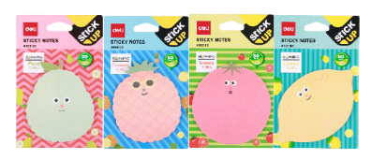 | 24 | Самоклеящиесяблокиизакладки | DELI | NEW
1176679 | EA11602 | www | Закладки самокл. Бумажные Deli EA11602 12x28мм 3цв.в упак.8лист неон европодвес |  | 24 | Самоклеящиесяблокиизакладки | DELI
1189234 | EA11702 | www | Закладки самокл. Бумажные Deli EA11702 25x28мм 3цв.в упак.6 лист неон европодвес |  | 24 | Самоклеящиесяблокиизакладки | DELI
1189243 | EA11802 | www | Закладки самокл. Бумажные Deli EA11802 45x28мм 3цв.в упак.10 лист неон европодвес |  | 24 | Самоклеящиесяблокиизакладки | DELI
1211384 | EA03893 | www | Блок самоклеящийся бумажный Deli StickUP EA03893 76x76мм 80лист.коричневый европодвес | 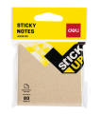 | 12 | Самоклеящиесяблокиизакладки | DELI | ХИТ
1211394 | EA11902 | www | Закладки самокл. Пластиковые Deli EA11902 43x12мм 5цв. в упак. 20лист |  | 24 | Самоклеящиесяблокиизакладки | DELI
1366178 | EA03503 | www | Блок самоклеящийся бумажный Deli StickUP EA03503 76x76 мм 80лист. Желтый европодвес | 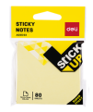 | 12 | Самоклеящиесяблокиизакладки | DELI | ХИТ

